Ark1
Figur 55: I hvilken grad respondenterne er enig i fire udsagn om konsekvenserne ved at fusionere forsvars-ministeriet og forsvarskommandoen. Gennemsnit.
 | 2014 |  |  | 2013
 | Gns. | N |  | Gns. | N
Danmark trækker sig ud af Afghanistan for tidligt | 2.5 | 135 |  | 2.4 | 143
Danmark efterlader Helmand i en bedre situtation end i 2006 | 3.3 | 131 |  | 3.2 | 138
Danmark efterlader Afghanistan i en bedre situation end i 2006 | 3.4 | 130 |  | 3.3 | 139
Danmarks indsats i Afghanistan har givet indflydelse hos allierede | 4.2 | 133 |  | 4.2 | 141
Danmarks indsats i Afghanistan har været for militært fokuseret | 3.2 | 135 |  | 3.2 | 141
Danmarks indsats i Afghanistan har været for civilt fokuseret | 2.3 | 135 |  | 2.2 | 141
Danmark har lært meget af indsatsen i Afghanistan | 3.7 | 133 |  | 4.0 | 136

Figur 56: Danmark trækker sig ud af Afghanistan for tidligt. Procent.
 | 2014 | 2013
Enig | 22 | 22
Hverken/eller | 21 | 20
Uenig | 57 | 59

Figur 57: Danmark efterlader Helmand i en bedre situation end i 2006. Procent.
 | 2014 | 2013
Enig | 54 | 48
Hverken/eller | 21 | 25
Uenig | 25 | 27

Figur 58: Danmark efterlader Afghanistan i en bedre situation end i 2006. Procent.
 | 2014 | 2013
Enig | 58 | 53
Hverken/eller | 22 | 21
Uenig | 21 | 27

Figur 59: Danmarks indsats i Afghanistan har givet indflydelse hos allierede. Procent.
 | 2014 | 2013
Enig | 87 | 90
Hverken/eller | 9 | 6
Uenig | 4 | 4

Figur 60: Danmarks indsats har været for militært fokuseret. Procent.
 | 2014 | 2013
Enig | 39 | 47
Hverken/eller | 31 | 21
Uenig | 30 | 32

Figur 61: Danmarks indsats har været for civilt fokuseret. Procent.
 | 2014 | 2013
Enig | 7 | 4
Hverken/eller | 33 | 26
Uenig | 61 | 70

Figur 62: Danmark har lært meget af indsatsen i Afghanistan. Procent.
 | 2014 | 2013
Enig | 68 | 78
Hverken/eller | 17 | 10
Uenig | 16 | 13

Figur 63: I hvilken grad respondenterne er enige i, at ISAF’s operationer i Afghanistan fra 2006-2014 har været en sejr. Gennemsnit og procent.

 | 2014 |  | 2013
 | Gns. | n | Gns. | n
Gennemsnit | 3.1 | 132 | 2.95 | 141
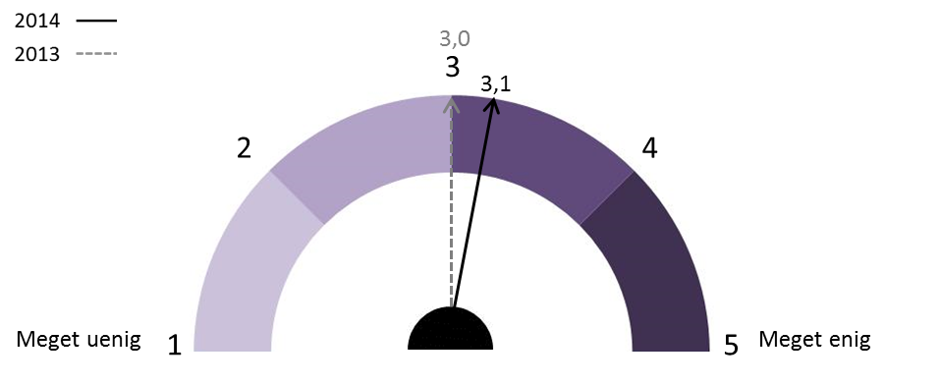

 | 2014 | 2013
Enig | 43 | 39
Hverken/eller | 28 | 28
Uenig | 29 | 33

Figur 64: I hvilken grad der er et behov for at foretage en evaluering af det danske engagement i Afghani-stan. Gennemsnit og procent.

 | 2014
 | Gns. | n
Gennemsnit | 3.9 | 135

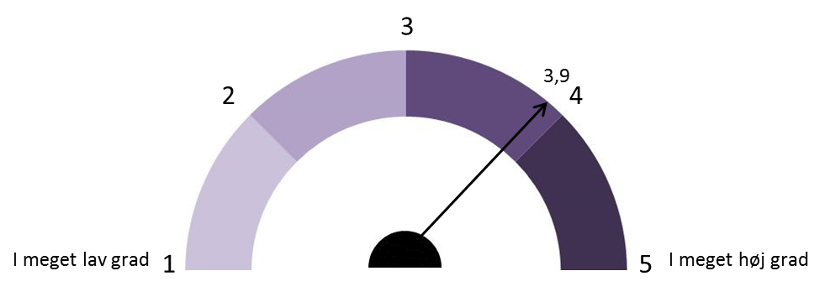

 | 2014
I høj grad | 72
Hverken/eller | 16
I lav grad | 12

Figur 65: På hvilke områder er der behov for at foretage en evaluering af det danske engagement i Afghani-stan. Gennemsnit.
 | 2014
 | Gns. | N
Den politiske styring. | 3.8 | 132
Samarbejdet på ministerielt niveau. | 3.8 | 129
Den civil-militære samtænkning. | 4.1 | 132
De militære operationer i Helmand. | 3.7 | 131
Relationen mellem forsvarsmininsteriets departement og underliggende myndigheder. | 3.4 | 128

Figur 66: Der er behov for en evaluering af den politiske styring af det danske engagement i Afghanistan. Procent.
 | 2014
I høj grad | 71
Hverken/eller | 14
I lav grad | 14

Figur 67: Der er behov for en evaluering af samarbejdet på ministerielt niveau i forbindelse med det danske engagement i Afghanistan. Procent.
 | 2014
I høj grad | 67
Hverken/eller | 19
I lav grad | 14

Figur 68: Der er behov for en evaluering af den civil-militære tænkning i forbindelse med det danske engagement i Afghanistan. Procent.

I høj grad | 80
Hverken/eller | 13
I lav grad | 7

Figur 69: Der er behov for en evaluering af de militære operationer i forbindelse med det danske engagement i Afghanistan. Procent.
 | 2014
I høj grad | 66
Hverken/eller | 18
I lav grad | 16

Figur 70: Der er behov for en evaluering af relationen mellem forsvarsministeriets departement og underliggende myndigheder i forbindelse med det danske engagement i Afghanistan. Procent.
 | 2014
I høj grad | 50
Hverken/eller | 29
I lav grad | 21

Figur 71: I hvilken grad respondenterne mener, at Danmark siden 2001 har formået at samtænke civile og militære indsatser i internationale operationer. Gennemsnit og procent.
 | 2014 |  | 2013
Gennemsnit | Gns. | n | Gns. | n
 | 3 | 129 | 2.94 | 140
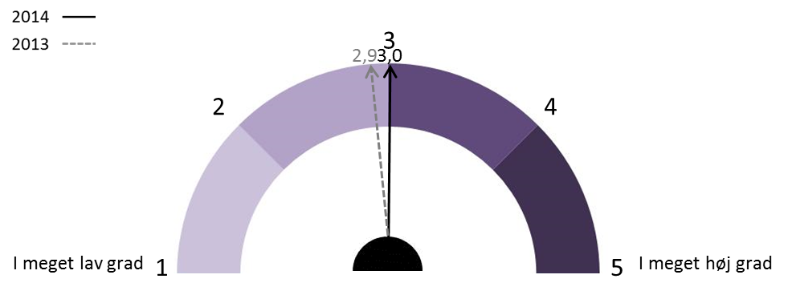

 | 2014 | 2013
I høj grad | 38 | 39
Hverken/eller | 30 | 25
I lav grad | 33 | 36

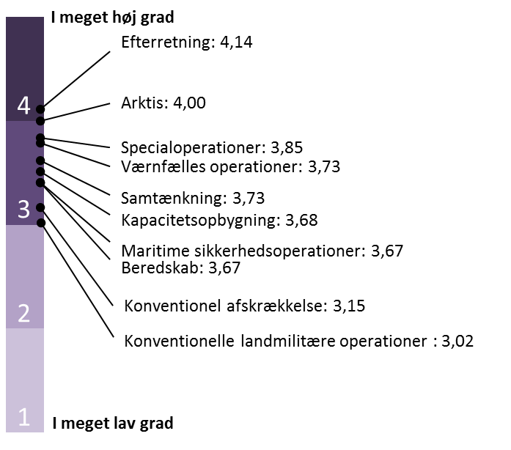
Figur 72: I hvilken grad respondenterne mener, at forsvaret har behov for at udvikle sine kapaciteter på en række områder inden for de næste fem år, for at kunne imødegå nye trusler. Gennemsnit.
 | 2014
 | Gns. | n
Arktis | 4.00 | 134
Beredskab | 3.67 | 133
Konventionel afskrækkelse | 3.15 | 130
Efterretning | 4.14 | 131
Kapacitetsopbygning | 3.68 | 130
Maritime sikkerhedsoperationer | 3.67 | 129
Samtænkning | 3.73 | 132
Spacialoperationer | 3.85 | 131
Værnsfælles operationer | 3.73 | 126
Konventionelle landmilitære operationer | 3.02 | 131

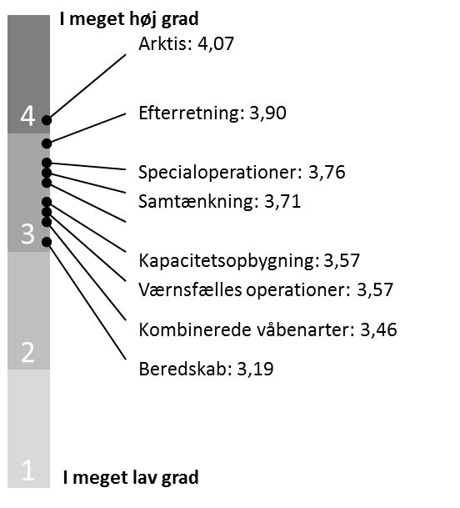
 | 2013
 | Gns. | n
Arktis | 4.07 | 135
Beredskab | 3.19 | 130
Kombinerede våbenarter | 3.46 | 116
Efterretning | 3.90 | 132
Kapacitetsopbygning | 3.57 | 133
Maritime sikkerhedsoperationer | 3.67 | 130
Samtænkning | 3.71 | 133
Spacialoperationer | 3.76 | 132
Værnsfælles operationer | 3.57 | 127

Figur 73: Hvilke foranstaltninger Vesten bør benytte sig af over for Rusland. Gennemsnit.
 | 2014
 | Gns. | n
Indrejseforbud for højtstående russere til EU er en egnet foranstaltning. | 3.6 | 131
Indefrysning af højtstående russeres økonomiske midler i Europa er en egnet foranstaltning. | 3.9 | 134
Økonomiske sanktioner er en egnet foranstaltning. | 3.9 | 135
Vesten bør indføre yderligere økonomiske sanktioner over for Rusland. | 3.4 | 132
NATO bør øge sin tilstedeværelse i de østlige medlemslande. | 3.7 | 135
Vesten bør yde bistand til Ukraines sikkerhedssektor (eksklusive våbenhjælp). | 3.4 | 129
Vesten bør yde bistand til Ukraines sikkerhedssektor (inklusive våbenhjælp). | 2.9 | 130

Figur 74: Indrejseforbud for højstående russere til EU er egnet som foranstaltning over for Rusland. Procent.
 | 2014
Enig | 68
Hverken/eller | 12
Uenig | 20

Figur 75: Indefrysning af højstående russeres økonomiske midler i Europa er egnet som foranstaltning over for Rusland. Procent.
 | 2014
Enig | 75
Hverken/eller | 10
Uenig | 15

Figur 76: Økonomiske sanktioner er egnet som foranstaltning over for Rusland. Procent.
 | 2014
Enig | 77
Hverken/eller | 11
Uenig | 12

Figur 77: Vesten bør indføre yderligere økonomiske sanktioner over for Rusland. Procent.
 | 2014
Enig | 53
Hverken/eller | 26
Uenig | 21

Figur 78: NATO bør øge sin tilstedeværelse i de østlige medlemslande. Procent.

Enig | 64
Hverken/eller | 22
Uenig | 14

Figur 79: Vesten bør yde bistand til Ukraines sikkerhedssektor (eksklusive våbenhjælp). Procent.
 | 2014
Enig | 57
Hverken/eller | 23
Uenig | 19

Figur 80: Vesten bør yde bistand til Ukraines sikkerhedssektor (inklusive våbenhjælp). Procent.
 | 2014
Enig | 35
Hverken/eller | 27
Uenig | 39

Figur 81: Holdningen til Danmarks beslutning om at deltage som en del af den koalition, der skal bekæmpe Islamisk Stat. Gennemsnit.
 | 2014
 | Gns. | n
Det er en rigtig beslutning, at Danmark deltager i denne koalition. | 4.2 | 136
Det er en rigtig beslutning, at Danmark bidrager med F-16 kampfly til koalitionen. | 4.0 | 135
Det er en rigtig beslutning, at Danmark bidrager med 120 soldater til militær kapacitetsopbygning i Irak. | 4.1 | 135
Danmark bør også bidrage med konventionelle landtropper, hvis der bliver anmodet om det. | 2.9 | 134

Figur 82: Det er en rigtig beslutning at Danmark deltager i den koalition, der skal bekæmpe Islamisk Stat. Gennemsnit.
 | 2014
Enig | 84
Hverken/eller | 6
Uenig | 10

Figur 83: Det er en rigtig beslutning at Danmark bidrager med F-16 kampfly til den koalition, der skal bekæmpe Islamisk Stat. Gennemsnit.
 | 2014
Enig | 77
Hverken/eller | 9
Uenig | 14

Figur 84: Det er en rigtig beslutning at Danmark bidrager med 120 soldater til militær kapacitetsopbygning i Irak. Gennemsnit.
 | 2014
Enig | 77
Hverken/eller | 15
Uenig | 8

Figur 85: Hvis der bliver anmodet om det bør Danmark også bidrage med konventionelle landtropper til den koalition, der skal bekæmpe IS. Gennemsnit.
 | 2014
Enig | 37
Hverken/eller | 18
Uenig | 45

Figur 86: Holdningen til at intervenere i Syrien for at bekæmpe IS. Gennemsnit.
 | 2014
 | Gns. | n
Det er nødvendigt at intervenere i Syrien for at bekæmpe IS. | 4.1 | 132
Danmark bør deltage i militære aktioner i Syrien. | 3.3 | 132
Danmark bør deltage i militære aktioner i Syrien, hvis der foreligger et eksplicit FN-mandat. | 3.7 | 132
anmark bør deltage i militære aktioner i Syrien, også selv om der ikke foreligger et eksplicit FN-mandat. | 3.0 | 131
Vestens krise med Rusland vil have en negativ indvirkning på muligheden for at intervenere i Syrien med henblik på at bekæmpe IS. | 3.4 | 128

Figur 87: Det er nødvendigt at intervenere i Syrien for at bekæmpe IS. Procent
 | 2014
Enig | 84
Hverken/eller | 8
Uenig | 8

Figur 88: Danmark bør deltage i militære aktioner i Syrien for at bekæmpe IS. Procent
 | 2014
Enig | 49
Hverken/eller | 21
Uenig | 30

Figur 89: Danmark bør deltage i militære aktioner i Syrien for at bekæmpe IS, hvis der foreligger et eksplicit FN-mandat. Procent
 | 2014
Enig | 67
Hverken/eller | 19
Uenig | 14

Figur 90: Danmark bør deltage i militære aktioner i Syrien for at bekæmpe IS, også selvom der ikke foreligger et eksplicit FN-mandat. Procent
 | 2014
Enig | 41
Hverken/eller | 20
Uenig | 39

Figur 91: Vestens krise med Rusland vil have en negativ indvirkning på muligheden for at intervenere i Syren med henblik på at bekæmpe IS. Procent.
 | 2014
Enig | 54
Hverken/eller | 23
Uenig | 24

Figur 92: Holdningen til dansk deltagelse i en evt. militær aktion i Syrien med henblik på at stoppe borgerkrigen. Gennemsnit.
 | 2014 |  |  | 2013
 | Gns. | n |  | Gns. | n
DK bør deltage i den militære aktion | 3.1 | 131 |  | 2.9 | 138
DK bør deltage i den militære aktion, hvis FN-mandat | 3.5 | 131 |  | 3.5 | 138
DK bør deltage i den militære aktion, også uden FN-mandat | 2.6 | 131 |  | 2.4 | 139
DK bør bidrage med civile kapaciteter til at støtte op om et militært angreb | 3.6 | 130 |  | 3.5 | 138
Vestens krise med Rusland vil have en negativ indvirkning på muligheden for at foretage en militær aktion i Syrien med henblik på at stoppe borgerkrigen. | 3.5 | 128
Indsatsen mod IS gør det mindre sandsynligt, at der gennemføres en militær aktion i Syrien med henblik på at stoppe borgerkrigen. | 3.6 | 120

Figur 93: Danmark bør deltage i den militære aktion i Syrien med henblik på at stoppe borgerkrigen. Procent.
 | 2014 | 2013
Enig | 44 | 33
Hverken/eller | 21 | 28
Uenig | 35 | 38

Figur 94: Danmark bør deltage i den militære aktion i Syrien med henblik på at stoppe borgerkrigen, hvis der foreligger et eksplicit FN-mandat. Procent.
 | 2014 | 2013
Enig | 61 | 64
Hverken/eller | 18 | 13
Uenig | 21 | 23

Figur 95: Danmark bør deltage i den militære aktion i Syrien med henblik på at stoppe borgerkrigen, også selv om der ikke foreligger et eksplicit FN-mandat. Procent.
 | 2014 | 2013
Enig | 28 | 24
Hverken/eller | 21 | 16
Uenig | 50 | 60

Figur 96: Danmark bør bidrage med civile kapaciteter til at støtte op om et militært angreb. Procent.
 | 2014 | 2013
Enig | 62 | 62
Hverken/eller | 22 | 18
Uenig | 17 | 20

Figur 97: Vestens krise med Rusland vil have en negativ indvirkning på muligheden for at foretage en militær aktion i Syrien med henblik på at stoppe borgerkrigen. Procent.
 | 2014
Enig | 54
Hverken/eller | 27
Uenig | 19

Figur 98: Indsatsen mod IS gør det mindre sandsynligt, at der gennemføres en militær aktion i Syrien med henblik på at stoppe borgerkrigen. Procent.
 | 2014
Enig | 62
Hverken/eller | 23
Uenig | 16

